施設情報等
※ 記入箇所について
・黄色は、各医療機関が入力する箇所
・青色は、札幌市が入力する箇所
受水槽が複数ある場合は、それぞれ調査票を作成
医療機関調査票

調査票作成(更新)日 |  |  | 令和 |  | 年 |  | 月 |  | 日
調査票作成者名 |  |  | 所属） |  |  |  |  |  |  | 氏名）
調査票作成者連絡先 |  |  | 電話） |  |  |  |  |  | メールアドレス）

１ 施設情報 | (1) | 施設名称（ふりがな）
 | (2) | 所在地 |  |  |  | 区
 | (3) | 区分
 | (4) | 指定等 |  | 災害時基幹 |  |  |  |  | 救命救急 |  | 二次救急 |  |  | 透析 |  |  | ←複数選択可
 | (5) | 許可病床数 |  |  |  | 床
 | (6) | 使用水の種類
 | (7) | 施設の耐震構造
 | (8) | 非常用自家発電設備
 | (9) | 施設担当者名 |  | 所属） |  |  |  |  |  | 氏名）
 | (10) | 施設担当者連絡先 |  | 電話）
２ 給水装置情報 | (11) | 水栓番号
 | (12) | メーター口径 |  |  |  | mm
 | (13) | 受水槽の有無 |  |  |  | → （設置場所： |  |  |  |  |  |  |  |  |  | ）
 | (14) | 受水槽容量（総容量） |  |  |  | ㎥
 | (15) | 日平均使用水量 |  |  |  | ㎥
 | (16) | 受水槽室の鍵の有無 |  |  |  | → （保管場所： |  |  |  |  |  |  |  |  |  | ）
 | (17) | 給水管（材質・口径・年度）
 | (18) | 給水装置図面の有無
３応急給水関連情報 | (19) | 配水管布設年度(取出部) |  |  |  |  |  | 年 | （管種： |  |  | 口径： |  |  | mm | ）
 | (20) | 配水系統
 | (21) | ブロック№ |  |  |  | №
 | (22) | 近接注水拠点
 | (23) | 耐震化ルート直近消火栓 |  |  |  |  | 口消火栓№

４ 備考 | ※ 応急給水における懸念事項や改修工事の予定等を記入して下さい。 |  |  |  |  |  |  |  |  |  |  |  | 施設位置ＱＲ

記入例
医療機関調査票

調査票作成(更新)日 |  |  | 令和 | 8 | 年 | 1 | 月 | 1 | 日
調査票作成者名 |  |  | 所属） | 総務課 |  |  |  |  |  |  |  | 氏名） |  | 水道 太郎
調査票作成者連絡先 |  |  | 電話） | 011-123-5678 |  |  |  |  | メールアドレス） |  |  |  | xxxxxx@xxx.jp

１ 施設情報 | (1) | 施設名称（ふりがな） |  | 札幌〇〇病院（さっぽろ〇〇びょういん）
 | (2) | 所在地 |  | 中央 |  | 区 | 北〇条西〇丁目〇-〇
 | (3) | 区分 |  | 病院
 | (4) | 指定等 |  | 災害時基幹 |  |  |  |  | 救命救急 |  |  |  | 二次救急 |  | 〇 |  | 透析 |  | 〇 | ←複数該当する場合はすべて〇
 | (5) | 許可病床数 |  | 200 |  | 床
 | (6) | 使用水の種類 |  | 水道・井水併用
 | (7) | 施設の耐震構造 |  | 全て有
 | (8) | 非常用自家発電設備 |  | 有
 | (9) | 施設担当者名 |  | 所属） |  | 施設管理課 |  |  |  |  |  | 氏名） |  | 水道 次郎
 | (10) | 施設担当者連絡先 |  | 電話） |  | 011-123-4567
２ 給水装置情報 | (11) | 水栓番号
 | (12) | メーター口径 |  |  |  | mm
 | (13) | 受水槽の有無 |  | 有 |  | → （設置場所： |  |  |  |  | 地下１階 受水槽室 |  |  |  |  |  |  |  | ）
 | (14) | 受水槽容量（総容量） |  |  |  | ㎥
 | (15) | 日平均使用水量 |  |  |  | ㎥
 | (16) | 受水槽室の鍵の有無 |  | 有 |  | → （保管場所： |  |  |  |  | １階 事務室 |  |  |  |  |  |  |  | ）
 | (17) | 給水管（材質・口径・年度）
 | (18) | 給水装置図面の有無
３応急給水関連情報 | (19) | 配水管布設年度(取出部) |  |  |  |  |  | 年 | （管種： |  |  |  |  | 口径： |  |  |  | mm | ）
 | (20) | 配水系統
 | (21) | ブロック№ |  |  |  | №
 | (22) | 近接注水拠点
 | (23) | 耐震化ルート直近消火栓 |  |  |  |  | 口消火栓№

４ 備考 | ※ 応急給水における懸念事項や改修工事の予定等を記入して下さい。 |  |  |  |  |  |  |  |  |  |  |  |  |  |  | 施設位置ＱＲ
 | ・受水槽室の入口のドアが開きにくい ・車両が駐車可能な場所から受水槽室まで距離がある（別図参照） ・受水槽を含め給水設備を○年度に改修予定である

５ 配置図（構内図）
※ 施設の構内図等に、受水槽の場所、給水車が停車可能な場所、給水車の動線、受水槽から給水車の停車位置までの距離等を記入して下さい。

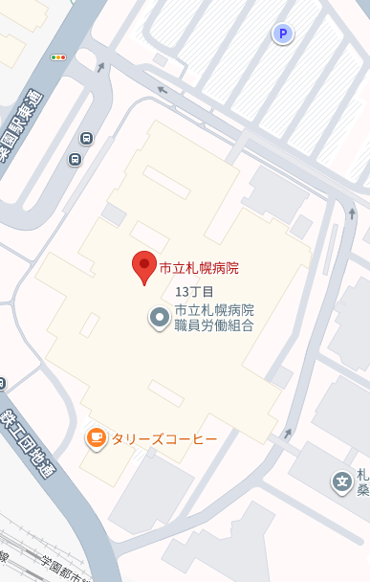
給水車
停車場所
受水槽室
（地下１階）
給水車動線
作業車両
駐車スペース
札幌〇〇病院
給水車停車場所から受水槽室までの距離は約50m

６－１ 写真 (1)
※ ①～⑥を撮影し、写真を添付して下さい。
① | 受水槽（全景） |  |  |  |  |  |  |  | ② | 給水口（受水槽へ給水する部分）
写真
写真

③ | 給水車の停車場所 |  |  |  |  |  |  |  | ④ | 車両入場口
写真
写真

⑤ | 車両退場口
写真

６－２ 写真 (2)
※給水車停車位置から受水槽までの経路（給水車停車位置→経路１→経路２→経路３→経路４→受水槽）を撮影し、添付してください。②～⑤の経路の写真数は４枚以下としてください。
① | 給水車停車位置 |  |  |  |  |  |  |  | ② | 経路１

写真
写真

③ | 経路２ |  |  |  |  |  |  |  | ④ | 経路３

写真
写真

⑤ | 経路４ |  |  |  |  |  |  |  | ⑥ | 受水槽

写真
写真

